Sheet1
増やしてほしい休日・祝日は？
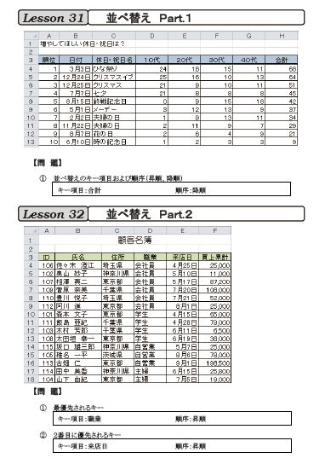
日付 | 休日・祝日名 | １０代 | ２０代 | ３０代 | ４０代 | 合計
2011-03-03 | ひな祭り | 24 | 18 | 15 | 11 | 68
2011-12-24 | クリスマスイブ | 25 | 16 | 10 | 13 | 64
2011-12-25 | クリスマス | 21 | 9 | 10 | 11 | 51
2011-07-07 | 七夕 | 21 | 8 | 8 | 8 | 45
2011-08-15 | 終戦記念日 | 0 | 9 | 15 | 18 | 42
2011-05-01 | メーデー | 3 | 12 | 13 | 9 | 37
2011-02-02 | 夫婦の日 | 1 | 9 | 13 | 11 | 34
2011-11-22 | 夫婦の日 | 2 | 11 | 9 | 7 | 29
2011-08-07 | 花の日 | 2 | 6 | 4 | 9 | 21
2011-06-10 | 時の記念日 | 1 | 2 | 3 | 3 | 9

顧客名簿

ＩＤ | 氏名 | 住所 | 職業 | 来店日 | 買上累計
101 | 森本 文子 | 東京都 | 学生 | 2011-04-15 | 65,000
102 | 奥山 妙子 | 神奈川県 | 会社員 | 2011-05-10 | 11,000
103 | 木村 芳郎 | 千葉県 | 学生 | 2011-06-11 | 6,500
104 | 山下 由紀 | 東京都 | 主婦 | 2011-07-05 | 19,000
105 | 椎名 一平 | 茨城県 | 自営業 | 2011-08-06 | 78,000
106 | 佐々木 澄江 | 埼玉県 | 会社員 | 2011-04-25 | 25,000
107 | 相澤 真二 | 東京都 | 会社員 | 2011-05-17 | 87,200
108 | 太田垣 幸一 | 東京都 | 学生 | 2011-06-19 | 38,000
109 | 菅原 奈美 | 千葉県 | 会社員 | 2011-07-20 | 108,000
110 | 豊川 悦子 | 埼玉県 | 会社員 | 2011-07-21 | 52,000
111 | 飯島 亜紀 | 千葉県 | 学生 | 2011-04-28 | 79,000
112 | 阿川 進 | 東京都 | 会社員 | 2011-08-01 | 25,000
113 | 古畑 仁 | 東京都 | 自営業 | 2011-09-01 | 198,500
114 | 田中 美香 | 神奈川県 | 主婦 | 2011-06-15 | 25,800
115 | 坂口 雄三郎 | 神奈川県 | 自営業 | 2011-05-07 | 25,000

